入力フォーム
リチウムイオン電池等発火危険物混入防止のための市民啓発ポスター、チラシ 追加注文書

 |  |  |  |  |  | 【送付先】 （公財）日本容器包装リサイクル協会 プラスチック容器事業部 ＦＡＸ 03-5532-8515 メール takasaki@jcpra.or.jp ※ＦＡＸ、メールのどちらかで送付ください

 | ※以下の太枠の中をご記入ください

 | 市町村名/組合名
 | ご担当者名
 | 送付先 | 郵便番号
 |  | 住所

 |  | 電話番号
 | 注文枚数
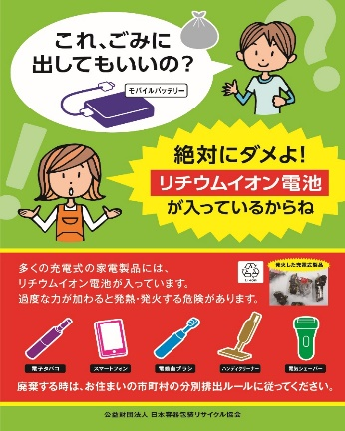
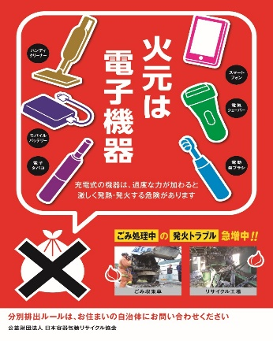

 |  |  |  |  |  |  |  | 表 |  | 裏
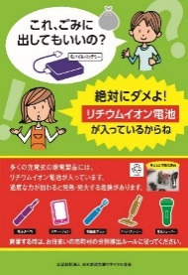
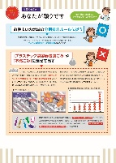

 |  | ポスター緑 『親子の会話』 |  |  | ポスター赤 『火元は電子機器』 |  |  | チラシ 『あなたが頼りです』
 |  | （サイズ：Ａ2） |  |  | （サイズ：Ａ2） |  |  | （サイズ：Ａ４）

 |  |  | - |  |  | -
 |  |  |  | 枚 |  |  | 枚 |  |  | 枚
 |  |  | ※在庫終了しました |  |  | ※在庫終了しました |  |  | ※在庫僅少
 | 使用用途

 | 本件問合わせ先：（公財）日本容器包装リサイクル協会 |  |  |  |  | 協会記入欄
 | プラスチック容器事業部 ＴＥＬ 03-5532-8608

※発送までお時間を頂く場合がございます。また、在庫状況により対応できない場合がございますので、予めご了承ください。

